Sheet1
编号 | 模块 | 内容 | 优先级 | 负责人 | 最终时间节点 | 当前完成度 | 备注tips
 | 商店 | 场景，UI设计 | 高 |  |  |  |  | 8-20日版本
 |  | 后端接口 | 高
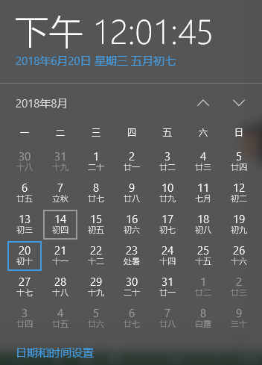
 |  | 前端功能开发 | 高
 |  | 配置表 | 高
 |  | UI交互 | 高
 | 酒馆(抽卡 | 场景，UI设计 | 高
 |  | 后端接口 | 高
 |  | 前端功能开发 | 高
 |  | 配置表 | 高
 |  | UI交互 | 高
 | 任务系统 | 场景，UI设计 | 高 |  |  |  |  |  | 预期
 |  | 后端接口 | 高
 |  | 前端功能开发 | 高 |  |  |  |  |  | *完成主城美术以及交互
 |  | 配置表 | 高 |  |  |  |  |  | *主城前端功能：选关，背包，商店，酒馆，任务，环流器完成。 含UI
 |  | UI交互 | 高 |  |  |  |  |  | *卡牌背包、魔物信息
 | 选关系统 | 场景,UI设计 | 高 |  |  |  |  |  | *NPC 至少1个形象 播待机动画， 4个战斗（2已方，2敌方）人物 全套战斗动画
 |  | 策划文档 | 高 |  |  |  |  |  | *战斗指令系统完成
 |  | 后端接口 | 高 |  |  |  |  |  | *战斗关卡可配置
 |  | 前端功能开发 | 高 |  |  |  |  |  | *至少1个技能实现
 |  | 关卡配置 | 高 |  |  |  |  |  | *完整的 战前配置—战斗中—战斗结束 流程
 |  | UI交互 | 高
 | 神秘熔炉 | 场景，UI设计 | 高
 |  | 后端接口 | 高
 |  | 前端功能开发 | 高
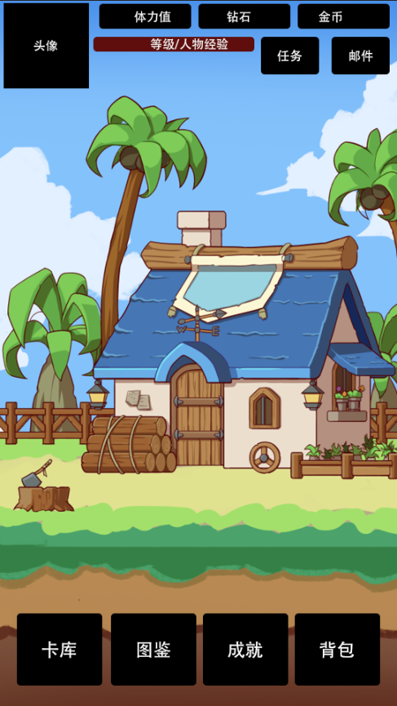
 |  | 配置表 | 高
 |  | UI交互 | 高
 | 环流器 | 场景,UI设计 | 高
 |  | 后端接口 | 高
 |  | 前端功能开发 | 高
 |  | 配置表 | 高
 |  | UI交互 | 高
 | 探索系统 | 场景，UI设计 | 高
 |  | 后端接口 | 高
 |  | 前端功能开发 | 高
 |  | 配置表 | 高
 |  | UI交互 | 高
 | 背包系统 | UI设计 | 高
 |  | 功能开发 | 高
 | 邮件系统 | UI设计 | 高
 |  | 功能开发 | 高
 | 魔物养成相关 | UI设计 | 高
 |  | 好感系统开发 | 高
 |  | 潜能系统开发 | 高
 |  | 突破系统开发 | 高
 |  | 礼物系统开发 | 高
 |  | 魔物锁定状态 | 高
 |  | 成长评级判断 | 高
 |  | 魔物设计文档 | 高
 |  | 等级系统 | 高
 |  | 后端接口 | 高
 |  | 魔物配置表 | 高
 | 战斗相关 | 人物指令系统 | 高
 |  | 场景，UI设计 | 高
 |  | buff类型 | 高
 |  | 关卡编辑工具 | 高
 |  | 胜利结算 | 高
 |  | 技能系统 | 高
 |  | 人物动画状态切换 | 高
 |  | 掉落配置表 | 高
 | 其他 | 热更新 | 高
 |  | 宣传素材 | 高
 |  | 人物绘制（50~60个） | 高
 |  | 签到系统 | 高
 |  | 内购系统 | 高
 |  | 新手引导 | 高
 |  | BGM/音效 | 高
 |  | Icon设计 | 高
 |  | SDK接入 | 高
 |  | 游戏设置系统 | 高
 |  | 道具设定表 | 高
 |  | 道具ICON | 高
 |  | 技能设定表 | 高
 |  | 技能icon | 高
 |  | 人物动作制作 | 高
 |  | 成就系统 | 高
 |  | 图鉴 | 高
 |  | 成就系统 | 低
 |  | 创建角色界面 | 高

